行政事業レビューシート
※平成３１年以降の表記は、新元号に読み替えることとする。
 |  |  |  |  |  |  |  |  |  |  |  |  |  |  |  |  |  |  |  |  |  |  |  | 事業番号 |  |  |  |  |  |  |  |  | 0218
平成３１年度行政事業レビューシート |  |  |  |  |  |  |  |  |  |  |  |  |  |  |  |  |  |  |  |  |  |  | （ | 国土交通省 |  |  |  |  |  |  |  |  |  |  |  | ）
事業名 |  |  |  | 老朽化化学兵器の廃棄処理に必要な経費 |  |  |  |  |  |  |  |  |  |  | 担当部局庁 |  |  |  |  | 港湾局 |  |  |  |  |  |  |  |  |  |  | 作成責任者
事業開始年度 |  |  |  | 平成１７年度 |  |  |  |  | 事業終了 （予定）年度 |  |  |  | 平成３１年度 |  | 担当課室 |  |  |  |  | 計画課 技術企画課 |  |  |  |  |  |  |  |  |  |  | 課長 堀田 治 課長 遠藤 仁彦
会計区分 |  |  |  | 一般会計
根拠法令 （具体的な 条項も記載） |  |  |  | - |  |  |  |  |  |  |  |  |  |  | 関係する 計画、通知等 |  |  |  |  | -
主要政策・施策 |  |  |  | - |  |  |  |  |  |  |  |  |  |  | 主要経費 |  |  |  |  | その他の事項経費
事業の目的 （目指す姿を簡潔に。3行程度以内） |  |  |  | 苅田港においては、旧日本軍が投棄したと思われる致死性の毒ガスを含む老朽化化学兵器が発見されており、港湾活動や地域活動の安全性が脅かされている状況である。苅田港及び地域の安全を確保するため、老朽化化学兵器の探査及び処理業務等を行う。
事業概要 （5行程度以内。別添可） |  |  |  | 内閣官房の調整により、平成17年度から苅田港における老朽化化学兵器の無害化処理を国土交通省によって実施している。平成26年度までに計2,968発の化学弾を発見し、処理を実施（平成17年度以前の防衛庁実施分を含む）。港内の安全を確保するため、防波堤沖や航路沖地域における老朽化化学兵器の探査や処理業務等を行う。 平成29年度に新たに老朽化化学兵器が発見されたことから、一時的な安全対策として格納容器への保管を実施し、平成30年度中に無害化処理を実施。 ［無害化処理の流れ］ 1.磁気探査、2.現し作業、3.揚収、4.陸揚げ・輸送、5.検査・識別、6.無害化処理
実施方法 |  |  |  | 直接実施、委託・請負
予算額・ 執行額 （単位:百万円） |  |  |  |  |  |  |  |  |  |  | 28年度 |  |  | 29年度 |  |  |  |  | 30年度 |  |  |  |  |  | 31年度 |  |  |  |  |  |  | 32年度要求
 |  |  |  | 予算の状況 |  | 当初予算 |  |  |  |  | 163 |  |  | - |  |  |  |  | - |  |  |  |  |  | - |  |  |  |  |  |  | -
 |  |  |  |  |  | 補正予算 |  |  |  |  | - |  |  | - |  |  |  |  | -
 |  |  |  |  |  | 前年度から繰越し |  |  |  |  | 20 |  |  | - |  |  |  |  | - |  |  |  |  |  | 270
 |  |  |  |  |  | 翌年度へ繰越し |  |  |  |  | - |  |  | - |  |  |  |  | ▲ 270
 |  |  |  |  |  | 予備費等 |  |  |  |  | - |  |  | 10 |  |  |  |  | 1,159
 |  |  |  |  |  | 計 |  |  |  |  | 183 |  |  | 10 |  |  |  |  | 889 |  |  |  |  |  | 270 |  |  |  |  |  |  | 0
 |  |  |  | 執行額 |  |  |  |  |  |  | 119 |  |  | 10 |  |  |  |  | 889
 |  |  |  | 執行率（％） |  |  |  |  |  |  | 65% |  |  | 100% |  |  |  |  | 100%
 |  |  |  | 当初予算＋補正予算に対する執行額の割合（％） |  |  |  |  |  |  | 73% |  |  | #DIV/0! |  |  |  |  | #DIV/0!
平成31・32年度 予算内訳 （単位：百万円） |  |  |  | 歳出予算目 |  |  |  |  |  |  | 31年度当初予算 |  |  | 32年度要求 |  |  |  |  | 主な増減理由
 |  |  |  | - |  |  |  |  |  |  | - |  |  | -
 |  |  |  | 計 |  |  |  |  |  |  | - |  |  | -
成果目標及び 成果実績 （アウトカム） |  |  |  | 定量的な成果目標 |  |  |  |  |  |  | 成果指標 |  |  |  |  |  | 単位 |  |  | 28年度 |  |  | 29年度 |  |  |  | 30年度 |  |  |  | 中間目標 |  |  | 目標最終年度
 |  |  |  |  |  |  |  |  |  |  |  |  |  |  |  |  |  |  |  |  |  |  |  |  |  |  |  |  |  |  | - |  | 年度 | - | 年度
 |  |  |  | 苅田港において発見された化学弾の無害化処理を適切に実施する。 |  |  |  |  |  |  | 発見された化学弾のうち、無害化処理された弾数 |  |  |  | 成果実績 |  | 発 |  |  | 0 |  |  | 0 |  |  |  | 1 |  |  |  | - |  |  | -
 |  |  |  |  |  |  |  |  |  |  |  |  |  |  | 目標値 |  | 発 |  |  | 0 |  |  | 0 |  |  |  | 1 |  |  |  | - |  |  | -
 |  |  |  |  |  |  |  |  |  |  |  |  |  |  | 達成度 |  | ％ |  |  | - |  |  | - |  |  |  | 100 |  |  |  | - |  |  | -
根拠として用いた 統計・データ名 （出典） |  |  |  | 国土交通省港湾局調べ（平成３１年３月）

成果目標及び成果実績（アウトカム）欄についてさらに記載が必要な場合はチェックの上【別紙１】に記載 |  |  |  |  |  |  |  |  |  |  |  |  |  |  |  |  |  |  |  |  |  |  |  |  |  |  |  |  | チェック

活動指標及び 活動実績 （アウトプット） |  |  |  | 活動指標 |  |  |  |  |  |  |  |  |  |  |  |  | 単位 |  |  | 28年度 |  |  | 29年度 |  |  |  | 30年度 |  |  |  | 31年度 活動見込 |  |  | 32年度 活動見込
 |  |  |  | 老朽化化学兵器の探査を行った港湾数 |  |  |  |  |  |  |  |  |  |  | 活動実績 |  | 港 |  |  | 1 |  |  | 1 |  |  |  | - |  |  |  | - |  |  | -
 |  |  |  |  |  |  |  |  |  |  |  |  |  |  | 当初見込み |  | 港 |  |  | 1 |  |  | - |  |  |  | - |  |  |  | - |  |  | -
活動指標及び 活動実績 （アウトプット） |  |  |  | 活動指標 |  |  |  |  |  |  |  |  |  |  |  |  | 単位 |  |  | 28年度 |  |  | 29年度 |  |  |  | 30年度 |  |  |  | 31年度 活動見込 |  |  | 32年度 活動見込
 |  |  |  | 老朽化化学兵器の処理業務を行った港湾数 |  |  |  |  |  |  |  |  |  |  | 活動実績 |  | 港 |  |  | - |  |  | 1 |  |  |  | 1 |  |  |  | - |  |  | -
 |  |  |  |  |  |  |  |  |  |  |  |  |  |  | 当初見込み |  | 港 |  |  | - |  |  | - |  |  |  | 1 |  |  |  | 1 |  |  | -
単位当たり コスト |  |  |  | 算出根拠 |  |  |  |  |  |  |  |  |  |  |  |  | 単位 |  |  | 28年度 |  |  | 29年度 |  |  |  | 30年度 |  |  |  | 31年度活動見込
 |  |  |  | 執行額／老朽化化学兵器の探査を行った港湾数 |  |  |  |  |  |  |  |  |  |  | 単位当たり コスト |  | 百万円 |  |  | 119 |  |  | 10 |  |  |  | - |  |  |  | -
 |  |  |  |  |  |  |  |  |  |  |  |  |  |  | 計算式 |  | 百万円/式 |  |  | 119/1 |  |  | 10/1 |  |  |  | - |  |  |  | -
単位当たり コスト |  |  |  | 算出根拠 |  |  |  |  |  |  |  |  |  |  |  |  | 単位 |  |  | 28年度 |  |  | 29年度 |  |  |  | 30年度 |  |  |  | 31年度活動見込
 |  |  |  | 執行額／老朽化化学兵器の処理業務を行った港湾数 |  |  |  |  |  |  |  |  |  |  | 単位当たり コスト |  | 百万円 |  |  | - |  |  | 10 |  |  |  | 889 |  |  |  | 270
 |  |  |  |  |  |  |  |  |  |  |  |  |  |  | 計算式 |  | 百万円/式 |  |  | - |  |  | 10/1 |  |  |  | 889/1 |  |  |  | 270/1
政策評価、新経済・財政再生計画との関係 |  | 政策評価 | 政策 | ６ 国際競争力、観光交流、広域・地域間連携等の確保・強化
 |  |  | 施策 | １９ 海上物流基盤の強化等総合的な物流体系整備の推進、みなとの振興、安定的な国際海上輸送の確保を推進する
 |  |  | 測定指標 | 定量的指標 |  |  |  |  |  |  |  |  |  |  |  |  | 単位 |  |  | 28年度 |  |  | 29年度 |  |  |  | 30年度 |  |  |  | 中間目標 |  |  | 目標年度
 |  |  |  |  |  |  |  |  |  |  |  |  |  |  |  |  |  |  |  |  |  |  |  |  |  |  |  |  |  |  | - |  | 年度 | - | 年度
 |  |  |  | - |  |  |  |  |  |  |  |  |  |  | 実績値 |  | - |  |  | - |  |  | - |  |  |  | - |  |  |  | - |  |  | -
 |  |  |  |  |  |  |  |  |  |  |  |  |  |  | 目標値 |  | - |  |  | - |  |  | - |  |  |  | - |  |  |  | - |  |  | -

 |  |  | 本事業の成果と上位施策・測定指標との関係
 |  |  | 苅田港においては、旧日本軍が投棄したと思われる致死性の毒ガスを含む老朽化化学兵器が発見されており、港湾活動や地域活動の安全性が脅かされている状況である。苅田港及び地域の安全を確保するため、老朽化化学兵器の処理業務等を行う。

 |  | 新経済・財政再生計画改革工程表 2018 | 取組事項 | 分野： |  |  | -
 |  |  | KPI (第一階層） | ＫＰＩ （第一階層） |  |  |  |  |  |  |  |  |  |  |  |  | 単位 |  |  | 計画開始時 |  |  | 30年度 |  |  |  | 31年度 |  |  |  | 中間目標 |  |  | 目標最終年度
 |  |  |  |  |  |  |  |  |  |  |  |  |  |  |  |  |  |  |  | - | 年度 |  |  |  |  |  |  |  |  |  | - |  | 年度 | - | 年度
 |  |  |  | - |  |  |  |  |  |  |  |  |  |  | 成果実績 |  | - |  |  | - |  |  | - |  |  |  | - |  |  |  | - |  |  | -
 |  |  |  |  |  |  |  |  |  |  |  |  |  |  | 目標値 |  | - |  |  | - |  |  | - |  |  |  | - |  |  |  | - |  |  | -
 |  |  |  |  |  |  |  |  |  |  |  |  |  |  | 達成度 |  | ％ |  |  | - |  |  | - |  |  |  | - |  |  |  | - |  |  | -
 |  |  | KPI (第二階層） | ＫＰＩ （第二階層） |  |  |  |  |  |  |  |  |  |  |  |  | 単位 |  |  | 計画開始時 |  |  | 30年度 |  |  |  | 31年度 |  |  |  | 中間目標 |  |  | 目標最終年度
 |  |  |  |  |  |  |  |  |  |  |  |  |  |  |  |  |  |  |  | - | 年度 |  |  |  |  |  |  |  |  |  | - |  | 年度 | - | 年度
 |  |  |  | - |  |  |  |  |  |  |  |  |  |  | 成果実績 |  | - |  |  | - |  |  | - |  |  |  | - |  |  |  | - |  |  | -
 |  |  |  |  |  |  |  |  |  |  |  |  |  |  | 目標値 |  | - |  |  | - |  |  | - |  |  |  | - |  |  |  | - |  |  | -
 |  |  |  |  |  |  |  |  |  |  |  |  |  |  | 達成度 |  | ％ |  |  | - |  |  | - |  |  |  | - |  |  |  | - |  |  | -
 |  |  | 本事業の成果と取組事項・KPIとの関係
 |  |  | -

事業所管部局による点検・改善
 |  | 項 目 |  |  |  |  |  |  |  |  |  |  |  |  |  |  |  |  | 評 価 |  | 評価に関する説明
国費投入の必要性 |  | 事業の目的は国民や社会のニーズを的確に反映しているか。 |  |  |  |  |  |  |  |  |  |  |  |  |  |  |  |  | ○ |  | 当事業は地域住民や港湾利用者の安全・安心を確保するために実施している事業である。
 |  | 地方自治体、民間等に委ねることができない事業なのか。 |  |  |  |  |  |  |  |  |  |  |  |  |  |  |  |  | ○ |  | 旧日本軍由来の老朽化化学兵器の廃棄処理事業であり、国費を投入すべき事業である。
 |  | 政策目的の達成手段として必要かつ適切な事業か。政策体系の中で優先度の高い事業か。 |  |  |  |  |  |  |  |  |  |  |  |  |  |  |  |  | ‐
事業の効率性 |  | 競争性が確保されているなど支出先の選定は妥当か。 |  |  |  |  |  |  |  |  |  |  |  |  |  |  |  |  | ○ |  | 老朽化化学兵器の化学剤漏出や盗難・流失などの危険性があり、一刻も早く処理する必要があったが、処理にあたって特殊な施設を短期間で確実に現地に設置するなどの対応が可能な者が1者しかいないことが確認された。そのため競争性が確保されず、随意契約により行うことはやむを得ない。
 |  |  | 一般競争契約、指名競争契約又は随意契約（企画競争）による支出のうち、一者応札又は一者応募となったものはないか。 |  |  |  |  |  |  |  |  |  |  |  |  |  |  |  | 無
 |  |  | 競争性のない随意契約となったものはないか。 |  |  |  |  |  |  |  |  |  |  |  |  |  |  |  | 有
 |  | 受益者との負担関係は妥当であるか。 |  |  |  |  |  |  |  |  |  |  |  |  |  |  |  |  | ‐
 |  | 単位当たりコスト等の水準は妥当か。 |  |  |  |  |  |  |  |  |  |  |  |  |  |  |  |  | ○ |  | 老朽化化学兵器の無害化処理に必要な経費についてのみ計上している。
 |  | 資金の流れの中間段階での支出は合理的なものとなっているか。 |  |  |  |  |  |  |  |  |  |  |  |  |  |  |  |  | ○ |  | 地方整備局において、事業に必要な契約による適切な支出を行っている。
 |  | 費目・使途が事業目的に即し真に必要なものに限定されているか。 |  |  |  |  |  |  |  |  |  |  |  |  |  |  |  |  | ○ |  | 老朽化化学兵器の無害化処理に必要な経費についてのみ計上している。
 |  | 不用率が大きい場合、その理由は妥当か。（理由を右に記載） |  |  |  |  |  |  |  |  |  |  |  |  |  |  |  |  | ‐
 |  | 繰越額が大きい場合、その理由は妥当か。（理由を右に記載） |  |  |  |  |  |  |  |  |  |  |  |  |  |  |  |  | ‐
 |  | その他コスト削減や効率化に向けた工夫は行われているか。 |  |  |  |  |  |  |  |  |  |  |  |  |  |  |  |  | ‐
事業の有効性 |  | 成果実績は成果目標に見合ったものとなっているか。 |  |  |  |  |  |  |  |  |  |  |  |  |  |  |  |  | ‐
 |  | 事業実施に当たって他の手段・方法等が考えられる場合、それと比較してより効果的あるいは低コストで実施できているか。 |  |  |  |  |  |  |  |  |  |  |  |  |  |  |  |  | ‐
 |  | 活動実績は見込みに見合ったものであるか。 |  |  |  |  |  |  |  |  |  |  |  |  |  |  |  |  | ‐
 |  | 整備された施設や成果物は十分に活用されているか。 |  |  |  |  |  |  |  |  |  |  |  |  |  |  |  |  | ‐
関連事業 |  | 関連する事業がある場合、他部局・他府省等と適切な役割分担を行っているか。（役割分担の具体的な内容を各事業の右に記載） |  |  |  |  |  |  |  |  |  |  |  |  |  |  |  |  | ‐
 |  | 所管府省名 |  | 事業番号 |  |  |  |  |  | 事業名

点検・改善結果 |  | 点検結果 |  | 事業目的は国民や社会のニーズを反映したものとなっており、国費投入の必要性についても確認でき、支出も事業目的に即した真に必要なものに限定されている。なお、苅田港の安全に対する地元住民の要望等を踏まえ事業の実施に当たっている。
 |  | 改善の 方向性 |  | 老朽化化学兵器の発見状況、地元住民の要望等を踏まえ、必要となる対応を検討していく。
外部有識者の所見

行政事業レビュー推進チームの所見

所見を踏まえた改善点/概算要求における反映状況

備考

関連する過去のレビューシートの事業番号
平成22年度 |  |  | 388 |  |  |  |  |  |  | 平成23年度 |  | 353 |  |  |  | 平成24年度 |  |  |  | 363 |  |  |  |  |  |  |  | 平成25年度 |  |  |  | 229
平成26年度 |  |  | 218 |  |  |  |  |  |  | 平成27年度 |  | 224 |  |  |  | 平成28年度 |  |  |  | 232 |  |  |  |  |  |  |  | 平成29年度 |  |  |  | 223
平成30年度 |  |  | 国土交通省 |  | ( |  |  | 0223 |  |  | )
資金の流れ （資金の受け取り先が何を行っているかについて補足する） （単位：百万円） |  |  |  | ※平成30年度実績を記入。執行実績がない新規事業、新規要求事業については現時点で予定やイメージを記入。
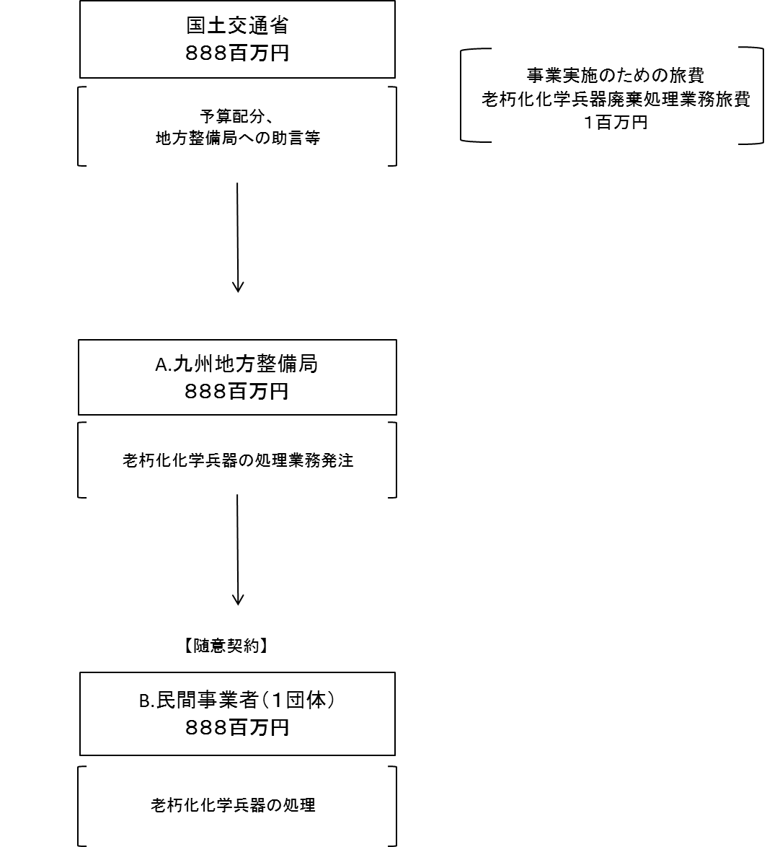

費目・使途 （「資金の流れ」においてブロックごとに最大の金額が支出されている者について記載する。費目と使途の双方で実情が分かるように記載） |  |  |  | A.九州地方整備局 |  |  |  |  |  |  |  |  |  |  |  |  |  | B.（株）神戸製鋼所
 |  |  |  | 費 目 |  |  |  | 使 途 |  |  |  |  |  |  | 金 額 (百万円） |  |  | 費 目 |  |  |  | 使 途 |  |  |  |  |  |  |  |  |  |  |  | 金 額 (百万円）
 |  |  |  | 事業費 |  |  |  | 老朽化化学兵器の廃棄処理に必要な経費 |  |  |  |  |  |  | 888 |  |  | 事業費 |  |  |  | 平成30年度苅田港磁気異常物処理業務 |  |  |  |  |  |  |  |  |  |  |  | 888

 |  |  |  | 計 |  |  |  |  |  |  |  |  |  |  | 888 |  |  | 計 |  |  |  |  |  |  |  |  |  |  |  |  |  |  |  | 888

費目・使途欄についてさらに記載が必要な場合はチェックの上【別紙２】に記載 |  |  |  |  |  |  |  |  |  |  |  |  |  |  |  |  |  |  |  |  |  |  |  |  |  | チェック

 | 支出先上位１０者リスト
 | A.
 |  | 支 出 先 |  |  |  |  | 法 人 番 号 |  |  |  | 業 務 概 要 |  |  |  | 支 出 額 （百万円） |  |  | 契約方式等 |  |  |  | 入札者数 （応募者数） |  |  |  | 落札率 |  |  |  | 一者応札・一者応募又は 競争性のない随意契約となった 理由及び改善策 （支出額10億円以上）
1 |  | 九州地方整備局 |  |  |  |  | 2000012100001 |  |  |  | 老朽化化学兵器の廃棄処理に必要な経費 |  |  |  | 888 |  |  |  |  |  |  | - |  |  |  | -

 | B
 |  | 支 出 先 |  |  |  |  | 法 人 番 号 |  |  |  | 業 務 概 要 |  |  |  | 支 出 額 （百万円） |  |  | 契約方式等 |  |  |  | 入札者数 （応募者数） |  |  |  | 落札率 |  |  |  | 一者応札・一者応募又は 競争性のない随意契約となった 理由及び改善策 （支出額10億円以上）
1 |  | （株）神戸製鋼所 |  |  |  |  | 6140001005714 |  |  |  | 平成30年度苅田港磁気異常物処理業務 |  |  |  | 888 |  |  | 随意契約 （その他） |  |  |  | - |  |  |  | 100

支出先上位10者リスト欄についてさらに記載が必要な場合はチェックの上【別紙３】に記載 |  |  |  |  |  |  |  |  |  |  |  |  |  |  |  |  |  |  |  |  |  |  |  |  |  | チェック

 | 国庫債務負担行為等による契約先上位10者リスト
 |  | ﾌﾞﾛｯｸ 名 | 契 約 先 |  |  |  | 法 人 番 号 |  |  |  | 業 務 概 要 |  |  |  | 契約額 （百万円） |  |  | 契約方式 |  |  |  | 入札者数 （応募者数） |  |  |  | 落札率 |  |  |  | 一者応札・一者応募又は 競争性のない随意契約となった理由及び改善策 （契約額10億円以上）
1
2
3
4
5
6
7
8
9
10
11
12
13
14
15
16
17
18
19
20
21
22
23
24
25
26
27
28
29
30

